상품제안서
장수거북24K금도금수저세트 2P 골드 | 상품코드: S12653

 |  |  |  |  |  |  | 02-713-8555 | www.synergygift.co.kr
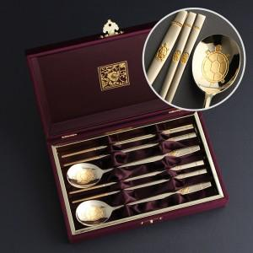

【상세/제작정보】 | 케이스쇄 외부 40,000원 , 내부 30,000원 추가

【인쇄/포장옵션】 | [숟가락] 레이저, [케이스] 케이스 외부 실크, [케이스] 케이스 내부 금박 / 포장지포장

【공급단가】 | 수량 | 10~ | 50~ | 100~ | 300~ | 500~
*VAT별도 | 단가 | 39,000원 | 35,400원 | 34,500원 | 33,600원 | 33,000원

【상품 URL】 | https://www.synergygift.co.kr:443/src/goods_detail.php?gdno=3501

